Ejercicio 00
 |  |  |  |  |  |  |  |  | `= tiempo de espera
Quantum : Q = |  |  | 2
 |  |  |  |  |  |  |  |  |  |  |  |  |  |  |  |  |  |  |  |  |  |  |  |  |  |  |  |  |  |  |  |  | Tiempo Llegada | Duración
 | 0 | 1 | 2 | 3 | 4 | 5 | 6 | 7 | 8 | 9 | 10 | 11 | 12 | 13 | 14 | 15 | 16 | 17 | 18 | 19 | 20 | 21 | 22 | 23 | 24 | 25 | 26 | 27 | 28 | 29 | 30 | Process | Arrive Time | Burst Time | (WT) Waiting Time |  | (CT) Complete Time
P1 |  |  |  |  |  |  | F |  |  |  |  |  |  |  |  |  |  |  |  |  |  |  |  |  |  |  |  |  |  |  |  | P1 | 0 | 4 | 6 - 0 - 4 = 2 | 2 | 6 - 0 = 6 | 6
P2 |  |  |  |  | F |  |  |  |  |  |  |  |  |  |  |  |  |  |  |  |  |  |  |  |  |  |  |  |  |  |  | P2 | 1 | 2 | 2 - 1 = 1 | 1 | 4 - 1 = 3 | 3
P3 |  |  |  |  |  |  |  |  |  |  |  |  | F |  |  |  |  |  |  |  |  |  |  |  |  |  |  |  |  |  |  | P3 | 3 | 6 | 12 - 3 - 6 = 3 | 3 | 12 - 3 = 9 | 9

 |  |  |  |  |  |  |  |  |  |  |  |  |  |  |  |  |  |  |  |  |  |  |  |  |  |  |  |  |  |  |  |  |  |  | AWT | 2 | ACT | 6

P3
 |  |  |  |  |  |  |  |  |  |  |  |  |  | COLA

P1
P2
P3
WT=TE
1.- Procesos fraccionados
Momento de finalizacion - Tiempo llegada - Duracion
2.- Procesos unicos
Momento de ejecucion - Tiempo de llegada
CT=TR
Momento de finalización - Tiempo de llegada

 |  |  |  |  |  |  |  |  |  |  |  |  |  |  |  |  |  |  |  |  |  |  |  |  |  |  |  | |

Ejercicio 01
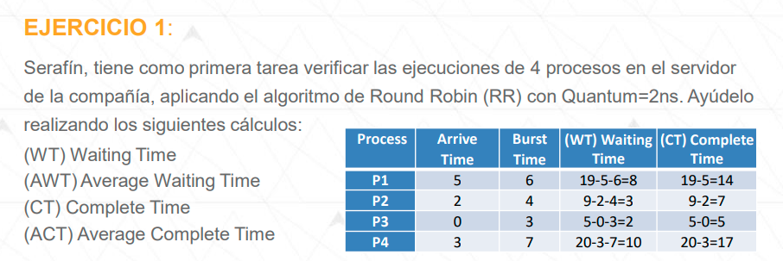

Quantum : Q = |  |  | 2
 |  |  |  |  |  |  |  |  |  |  |  |  |  |  |  |  |  |  |  |  |  |  |  |  |  |  |  |  |  |  |  |  | Tiempo Llegada | Duración
 | 0 | 1 | 2 | 3 | 4 | 5 | 6 | 7 | 8 | 9 | 10 | 11 | 12 | 13 | 14 | 15 | 16 | 17 | 18 | 19 | 20 | 21 | 22 | 23 | 24 | 25 | 26 | 27 | 28 | 29 | 30 | Process | Arrive Time | Burst Time | (WT) Waiting Time |  | (CT) Complete Time
P1 |  |  |  |  |  |  |  |  |  |  |  |  |  |  |  |  |  |  |  | F |  |  |  |  |  |  |  |  |  |  |  | P1 | 5 | 6 | 18 - 5 - 6 = 8 | 8 | 19 - 5 = 14 | 14
P2 |  |  |  |  |  |  |  |  |  | F |  |  |  |  |  |  |  |  |  |  |  |  |  |  |  |  |  |  |  |  |  | P2 | 2 | 4 | 9 - 2 - 4 = 3 | 3 | 9 - 2 = 7 | 7
P3 |  |  |  |  |  | F |  |  |  |  |  |  |  |  |  |  |  |  |  |  |  |  |  |  |  |  |  |  |  |  |  | P3 | 0 | 3 | 5 - 0 - 3 = 2 | 2 | 5 - 0 = 5 | 5
P4 |  |  |  |  |  |  |  |  |  |  |  |  |  |  |  |  |  |  |  |  | F |  |  |  |  |  |  |  |  |  |  | P4 | 3 | 7 | 20 - 3 - 10 = 10 | 10 | 20 - 3 = 17 | 17
 | p3 | p3 | p2 | p2 | p3 | p4 | p4 | p2 | p2 | p1 | p1 | p4 | p4 | p1 | p1 | p4 | p4 | p1 | p1 | p4
 |  |  | p3 | p3 | p4 | p2 | p2 | p1 | p1 | p4 | p4 | p1 | p1 | p4 | p4 | p1 | p1 | p4 | p4 |  |  |  |  |  |  |  |  |  |  |  |  |  |  |  | AWT | 5.75 | ACT | 10.75
 |  |  |  | p4 | p2 | p1 | p1 | p4 | p4

 |  |  |  |  |  |  |  |  |  |  |  |  |  | COLA

P4
WT=TE
1.- Procesos fraccionados
Momento de finalizacion - Tiempo llegada - Duracion
2.- Procesos unicos
Momento de ejecucion - Tiempo de llegada
CT=TR
Momento de finalización - Tiempo de llegada
 | x2 |  | x2 | x4 |  |  | x3
P2
P1
P3

 | 0 | 1 | 2 | 3 | 4 | 5 | 6 | 7 | 8 | 9 | 10 | 11 | 12 | 13 | 14 | 15 | 16 | 17 | 18 | 19 | 20 | 21 | 22 | 23 | 24 | 25 | 26 | 27 | 28 | 29 | 30
P1 |  |  |  |  |  |  |  |  |  |  |  |  |  |  |  |  |  |  |  | F
P2 |  |  |  |  |  |  |  |  |  | F
P3 |  |  |  |  |  | F
P4 |  |  |  |  |  |  |  |  |  |  |  |  |  |  |  |  |  |  |  |  | F

 | la corrección estaba que el azul es priorizado pq P3 ya estaba en la cola

Ejercicio 02
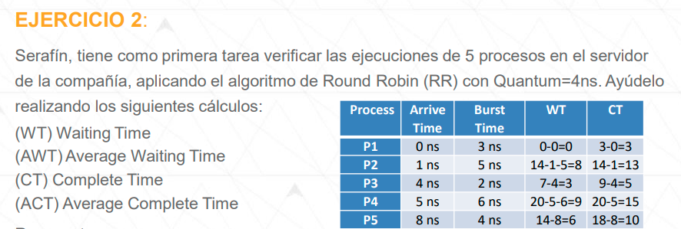

Quantum : Q = |  |  | 4
 |  |  |  |  |  |  |  |  |  |  |  |  |  |  |  |  |  |  |  |  |  |  |  |  |  |  |  |  |  |  |  |  | Tiempo Llegada | Duración
 | 0 | 1 | 2 | 3 | 4 | 5 | 6 | 7 | 8 | 9 | 10 | 11 | 12 | 13 | 14 | 15 | 16 | 17 | 18 | 19 | 20 | 21 | 22 | 23 | 24 | 25 | 26 | 27 | 28 | 29 | 30 | Process | Arrive Time | Burst Time | (WT) Waiting Time |  | (CT) Complete Time
P1 | x |  |  | F |  |  |  |  |  |  |  |  |  |  |  |  |  |  |  |  |  |  |  |  |  |  |  |  |  |  |  | P1 | 0 ns | 3 ns
P2 |  | x |  |  |  |  |  |  |  |  |  |  |  |  | F |  |  |  |  |  |  |  |  |  |  |  |  |  |  |  |  | P2 | 1 ns | 5 ns
P3 |  |  |  |  | x |  |  |  |  | F |  |  |  |  |  |  |  |  |  |  |  |  |  |  |  |  |  |  |  |  |  | P3 | 4 ns | 2 ns
P4 |  |  |  |  |  | x |  |  |  |  |  |  |  |  |  |  |  |  |  |  | F |  |  |  |  |  |  |  |  |  |  | P4 | 5 ns | 6 ns
P5 |  |  |  |  |  |  |  |  | x |  |  |  |  |  |  |  |  |  |  |  |  |  |  |  |  |  |  |  |  |  |  | P5 | 8 ns | 4 ns
 | p1 | p1 | p1 | p2 | p2 | p2 | p2 | p3 | p3 | p4 | p4 | p4 | p4 | p2 | p5 | p5 | p5 | p5 | p4 | p4
 |  | p2 | p2 |  | p3 | p3 | p3 | p4 | p4 | p2 | p2 | p2 | p2 | p5 | p4 | p4 | p4 | p4 |  |  |  |  |  |  |  |  |  |  |  |  |  |  |  |  | AWT | #DIV/0! | ACT | #DIV/0!
 |  |  |  |  |  | p4 | p4 | p2 | p2 | p5 | p5 | p5 | p5 | p4
 |  |  |  |  |  |  |  |  | p5
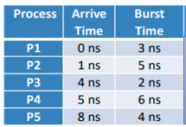
P1
P2
P3
P4
P5
WT=TE
1.- Procesos fraccionados
Momento de finalizacion - Tiempo llegada - Duracion
2.- Procesos unicos
Momento de ejecucion - Tiempo de llegada
CT=TR
Momento de finalización - Tiempo de llegada
 |  |  |  |  |  |  |  |  |  |  |  |  |  | x
P5
P2
 |  |  |  |  |  |  |  |  |  |  |  |  | COLA | x
 |  |  |  |  |  | p

 |  |  |  |  |  |  |  |  |  |  |  |  |  |  |  |  |  |  |  |  |  |  |  |  |  |  |  |  |  |  |  | Momento de ejecución: Tiempo en el que inicia el proceso: Tiempo cuando se empieza a colorear el proceso

del pdf
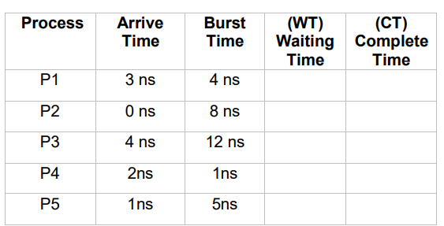
 |  |  |  |  |  |  |  |  |  |  | quantum: 4

 |  |  |  |  |  | quantim

 | 0 | 1 | 2 | 3 | 4 | 5 | 6 | 7 | 8 | 9 | 10 | 11 | 12 | 13 | 14 | 15 | 16 | 17 | 18 | 19 | 20 | 21 | 22 | 23 | 24 | 25 | 26 | 27 | 28 | 29 | 30 | 31 | 32
p1 |  |  |  |  |  |  |  |  |  |  |  |  |  | X
p2 |  |  |  |  | `-> |  |  |  |  |  |  |  |  |  |  |  |  |  |  |  |  | X
p3 |  |  |  |  |  |  |  |  |  |  |  |  |  |  |  |  |  | `-> |  |  |  |  |  |  |  |  |  |  |  |  | X
p4 |  |  |  |  |  |  |  |  |  | X
p5 |  |  |  |  |  |  |  |  | `-> |  |  |  |  |  |  |  |  |  |  |  |  |  | X
 | p2 | p2 | p2 | p2 | p5 | p5 | p5 | p5 | p4 | p1 | p1 | p1 | p1 | p3 | p3 | p3 | p3 | p2 | p2 | p2 | p2 | p5 | p3 | p3 | p3 | p3 | p3 | p3 | p3 | p3
 |  | p5 | p5 | p5 | p4 | p4 | p4 | p4 | p1 | p3 | p3 | p3 | p3 | p2 | p2 | p2 | p2 | p5 | p5 | p5 | p5 | p3
 |  |  | p4 | p4 | p1 | p1 | p1 | p1 | p3 | p2 | p2 | p2 | p2 | p5 | p5 | p5 | p5 | p3 | p3 | p3 | p3
 |  |  |  | p1 | p3 | p3 | p3 | p3 | p2 | p5 | p5 | p5 | p5
 |  |  |  |  | p2 | p2 | p2 | p2 | p5

P1
P2
P3
P4
P5

Ejercicio 03
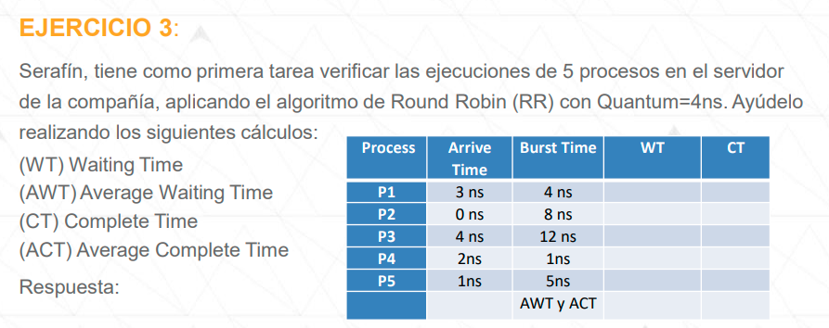

Quantum : Q = |  |  | 4
 |  |  |  |  |  |  |  |  |  |  |  |  |  |  |  |  |  |  |  |  |  |  |  |  |  |  |  |  |  |  |  |  | Tiempo Llegada | Duración
 | 0 | 1 | 2 | 3 | 4 | 5 | 6 | 7 | 8 | 9 | 10 | 11 | 12 | 13 | 14 | 15 | 16 | 17 | 18 | 19 | 20 | 21 | 22 | 23 | 24 | 25 | 26 | 27 | 28 | 29 | 30 | Process | Arrive Time | Burst Time | (WT) Waiting Time |  | (CT) Complete Time
P1 |  |  |  |  |  |  |  |  |  |  |  |  |  |  |  |  |  |  |  |  |  |  |  |  |  |  |  |  |  |  |  | P1 | 3 ns | 4 ns
P2 |  |  |  |  |  |  |  |  |  |  |  |  |  |  |  |  |  |  |  |  |  |  |  |  |  |  |  |  |  |  |  | P2 | 0 ns | 8 ns
P3 |  |  |  |  |  |  |  |  |  |  |  |  |  |  |  |  |  |  |  |  |  |  |  |  |  |  |  |  |  |  |  | P3 | 4 ns | 12 ns
P4 |  |  |  |  |  |  |  |  |  |  |  |  |  |  |  |  |  |  |  |  |  |  |  |  |  |  |  |  |  |  |  | P4 | 2ns | 1ns
P5 |  |  |  |  |  |  |  |  |  |  |  |  |  |  |  |  |  |  |  |  |  |  |  |  |  |  |  |  |  |  |  | P5 | 1ns | 5ns

 |  |  |  |  |  |  |  |  |  |  |  |  |  |  |  |  |  |  |  |  |  |  |  |  |  |  |  |  |  |  |  |  |  |  | AWT | #DIV/0! | ACT | #DIV/0!

P2
P5
P4
P1
P3
 |  |  |  |  |  |  |  |  |  |  |  |  |  | COLA

WT=TE
1.- Procesos fraccionados
Momento de finalizacion - Tiempo llegada - Duracion
2.- Procesos unicos
Momento de ejecucion - Tiempo de llegada
CT=TR
Momento de finalización - Tiempo de llegada

 |  |  |  |  |  |  |  |  |  |  |  |  |  |  |  |  |  |  |  |  |  |  |  |  |  |  |  |  |  |  |  | Momento de ejecución: Tiempo en el que inicia el proceso: Tiempo cuando se empieza a colorear el proceso

Ejercicio 04
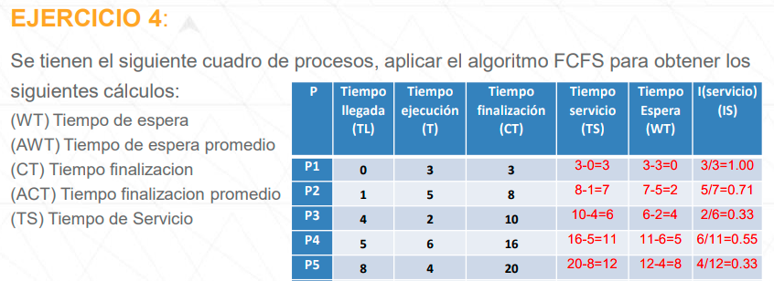

 |  |  |  |  |  |  |  |  |  |  |  |  |  |  |  |  |  |  |  |  |  |  |  |  |  |  |  |  |  |  |  |  |  |  |  | TS = CT - TL | WT = TS - T | IS = T / TS
 |  |  |  |  |  |  |  |  |  |  |  |  |  |  |  |  |  |  |  |  |  |  |  |  |  |  |  |  |  |  |  |  | Tiempo Llegada | Duración | Tiempo Finalización | Tiempo de Servicio | Tiempo de Espera | I (Servicio)
 |  |  |  |  |  |  |  |  |  |  |  |  |  |  |  |  |  |  |  |  |  |  |  |  |  |  |  |  |  |  |  |  | TL | T | CT | TS | WT | IS
 | 0 | 1 | 2 | 3 | 4 | 5 | 6 | 7 | 8 | 9 | 10 | 11 | 12 | 13 | 14 | 15 | 16 | 17 | 18 | 19 | 20 | 21 | 22 | 23 | 24 | 25 | 26 | 27 | 28 | 29 | 30 | Process | Arrive Time | Burst Time | CT | TS | WT | IS
P1 |  |  |  |  |  |  |  |  |  |  |  |  |  |  |  |  |  |  |  |  |  |  |  |  |  |  |  |  |  |  |  | P1 | 0 | 3 | 3 | 3 | 0 | 1.000
P2 |  |  |  |  |  |  |  |  |  |  |  |  |  |  |  |  |  |  |  |  |  |  |  |  |  |  |  |  |  |  |  | P2 | 1 | 5 | 8 | 7 | 2 | 0.714
P3 |  |  |  |  |  |  |  |  |  |  |  |  |  |  |  |  |  |  |  |  |  |  |  |  |  |  |  |  |  |  |  | P3 | 4 | 2 | 10 | 6 | 4 | 0.333
P4 |  |  |  |  |  |  |  |  |  |  |  |  |  |  |  |  |  |  |  |  |  |  |  |  |  |  |  |  |  |  |  | P4 | 5 | 6 | 16 | 11 | 5 | 0.545
P5 |  |  |  |  |  |  |  |  |  |  |  |  |  |  |  |  |  |  |  |  |  |  |  |  |  |  |  |  |  |  |  | P5 | 8 | 4 | 20 | 12 | 8 | 0.333

 |  |  |  |  |  |  |  |  |  |  |  |  |  |  |  |  |  |  |  |  |  |  |  |  |  |  |  |  |  |  |  |  |  |  | PROMEDIOS: | 7.8 | 3.8 | 0.585
Respuesta:
TS = CT - TL
WT = TS - T
IS = T / TS

P1
P2
P3
P4
P5
 |  |  |  |  |  |  |  |  |  |  |  |  |  | COLA

